wykres ceny skupu drobiu
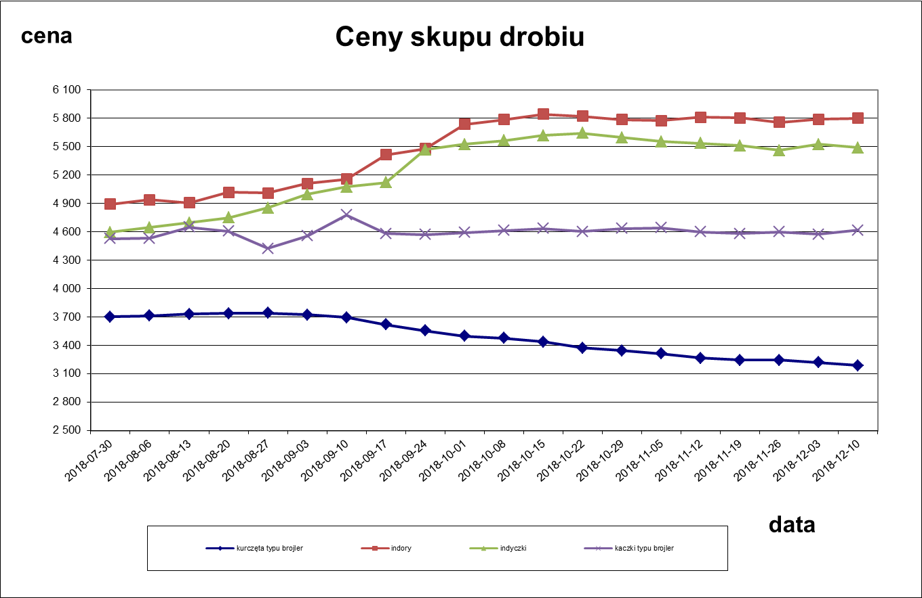

wykres miesięczne ceny skupu
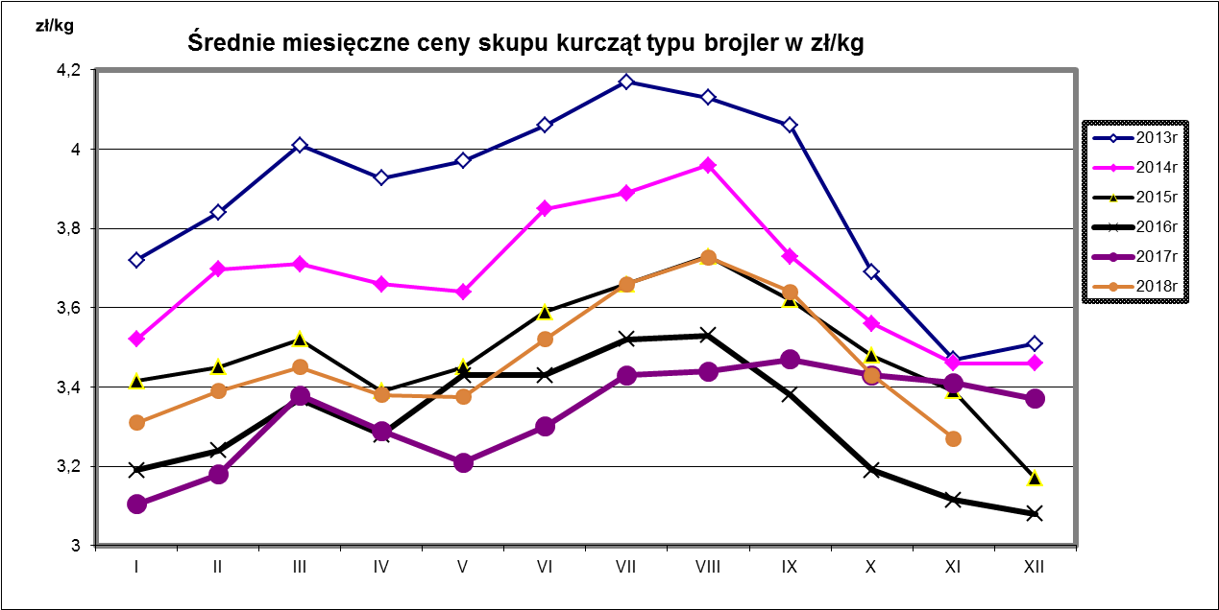

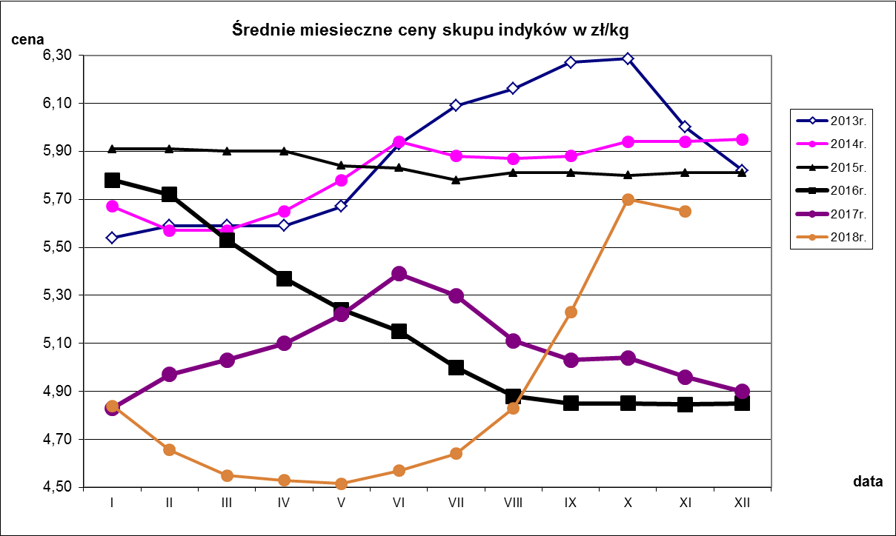

wykres ceny sprzedaży mięsa 1
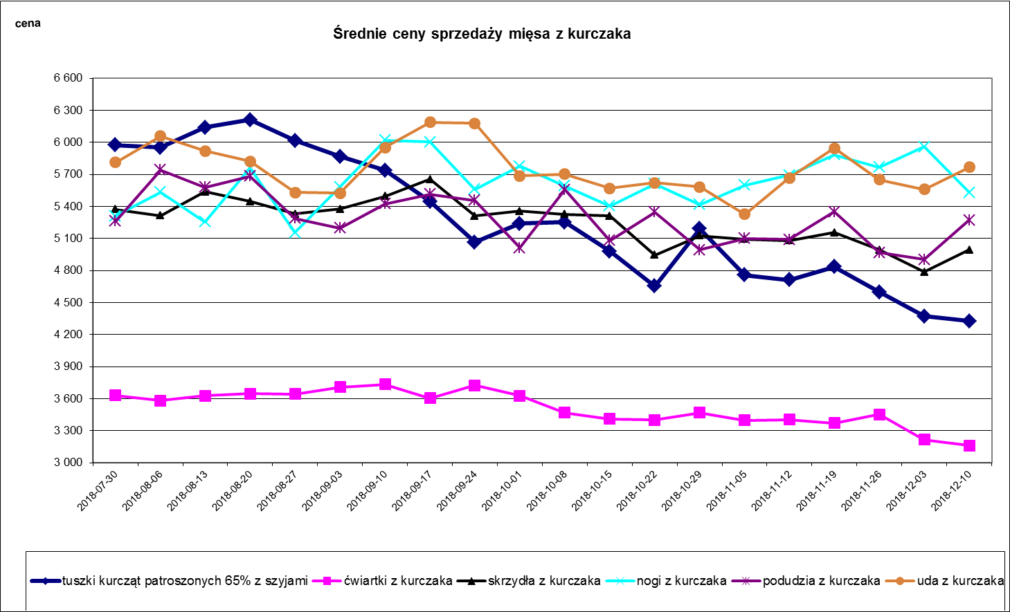

wykres ceny sprzedaży mięsa 2
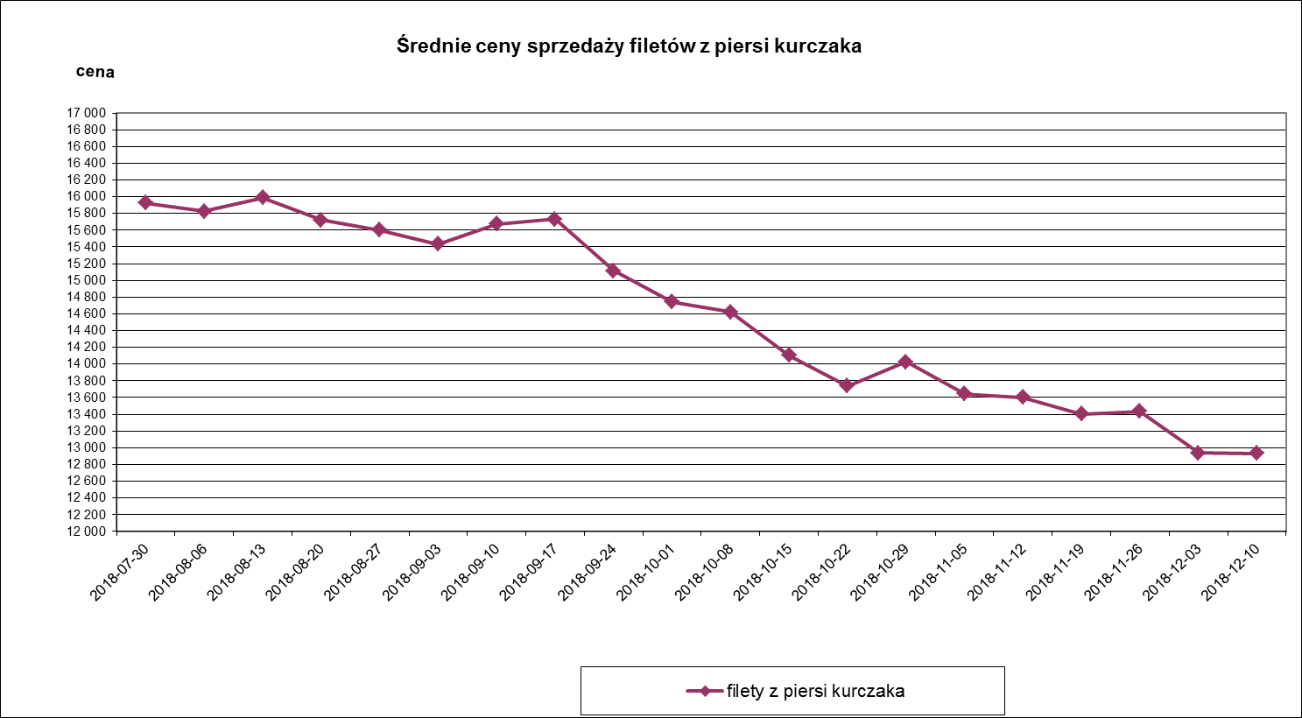
Średnie ceny sprzedaży filetów z piersi kurczaka
 | filety z piersi kurczaka
2017-01-02 | 12681.174
2017-01-09 | 12513.182
2017-01-16 | 12515.451
2017-01-23 | 12551.303
2017-01-30 | 12624.328
2017-02-06 | 12524.601
2017-02-13 | 12949.036
2017-02-20 | 13098.987
2017-02-27 | 13178.841
2017-03-06 | 13288.366
2017-03-13 | 13324.014
2017-03-20 | 12935.336
2017-03-27 | 13204.016
2017-04-03 | 13195.762
2017-04-10 | 13107.194
2017-04-17 | 13479.096
2017-04-24 | 13301.021
2017-05-01 | 13496.037
2017-05-08 | 13332.113
2017-05-15 | 13292.752
2017-05-22 | 13290.298
2017-05-29 | 13266.917
2017-06-05 | 13334.682
2017-06-12 | 13531.045
42905 | 13618.612
42912 | 13685.49
2017-07-03 | 13887.252
2017-07-10 | 13891.446
2017-07-17 | 13849.532
2017-07-24 | 13825.83
2017-07-31 | 13780.29
2017-08-07 | 13880.655
2017-08-14 | 13982.82
2017-08-21 | 13881.986
2017-08-28 | 13952.847
2017-09-04 | 13969.393

wykres ceny sprzedaży mięsa 3
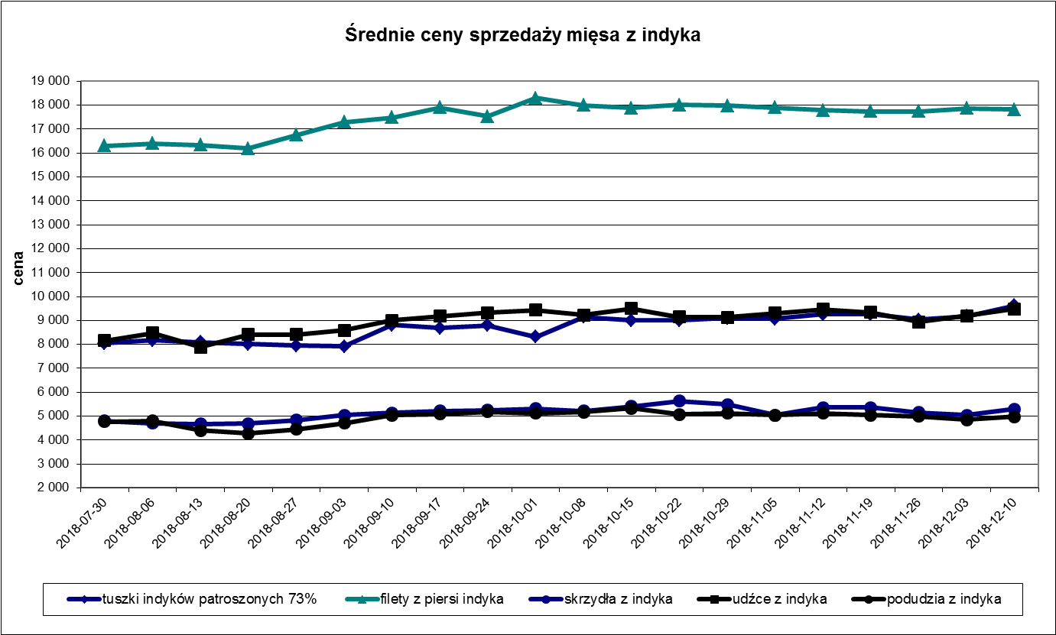

wykres-mies. ceny sprzedaży
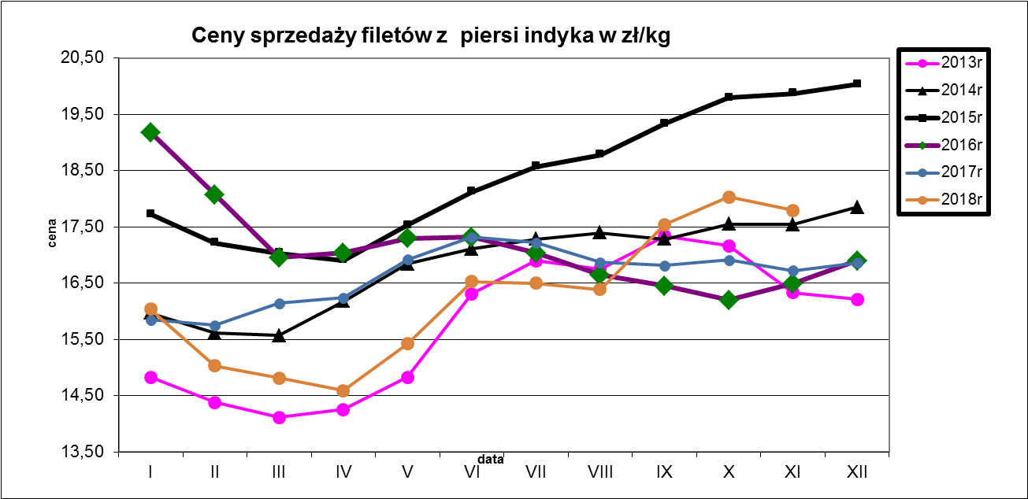
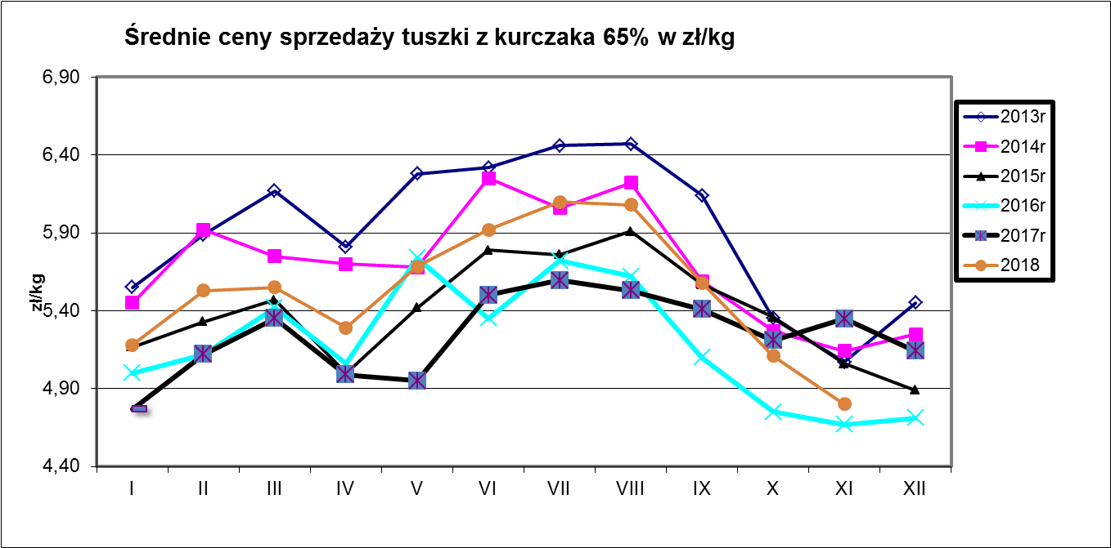
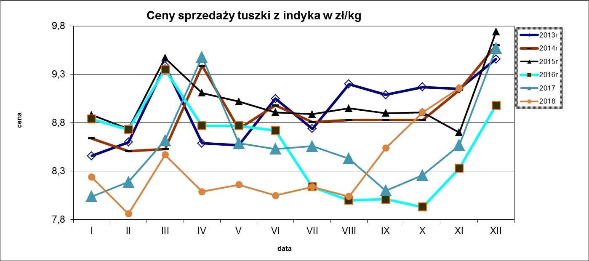

Ceny sprzedaży filetów z piersi kurczaka w zł/kg
 | 2013r. | 2014r. | 2015r. | 2016r. | 2017r. | 2018r
I | 13.22 | 13.39 | 13.65 | 13.44 | 12.56 | 13.74
II | 13.35 | 13.63 | 13.72 | 13.43 | 12.801 | 13.98
III | 13.54 | 13.89 | 13.77 | 13.59 | 13.15 | 14.18
IV | 13.55 | 14.03 | 13.67 | 13.38 | 13.26 | 14.47
V | 13.94 | 14.18 | 13.82 | 14.016 | 13.32 | 15.03
VI | 14.41 | 14.43 | 14.2 | 13.87 | 13.54 | 15.69
VII | 14.64 | 14.56 | 14.37 | 13.91 | 13.862 | 15.99
VIII | 14.62 | 14.66 | 14.56 | 13.93 | 13.9 | 15.799
IX | 14.4 | 14.22 | 14.38 | 13.45 | 13.89 | 15.49
X | 13.41 | 13.79 | 14.01 | 12.74 | 13.82 | 14.25
XI | 12.99 | 13.5 | 13.64 | 12.51 | 13.91 | 13.52
XII | 13.16 | 13.59 | 13.41 | 12.47 | 13.82

wykres ceny tuszki kurczaka
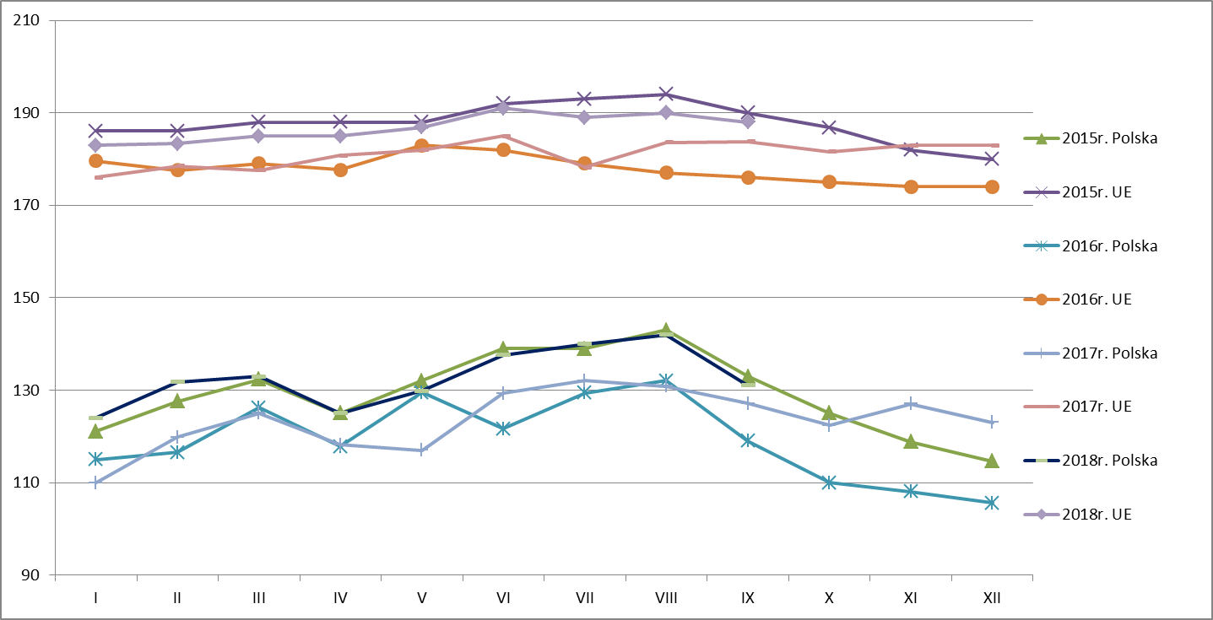
Średnie ceny TUSZEK Z KURCZAKÓW (65%) w latach 2015 - 2018
 |  | I | II | III | IV | V | VI | VII | VIII | IX | X | XI | XII
TUSZEK Z KURCZAKÓW (65%) - [EUR/100kg]
2014r.
 | UE | 192 | 193 | 194 | 195 | 195 | 196 | 196 | 193 | 188 | 185 | 184 | 183
2015r. | Polska | 121 | 128 | 132 | 125 | 132 | 139 | 139 | 143 | 133 | 125 | 119 | 115
 | UE | 186 | 186 | 188 | 188 | 188 | 192 | 193 | 194 | 190 | 187 | 182 | 180
2016r. | Polska | 115 | 117 | 126 | 118 | 129 | 122 | 129 | 132 | 119 | 110 | 108 | 106
 | UE | 180 | 178 | 179 | 178 | 183 | 182 | 179 | 177 | 176 | 175 | 174 | 174
2017r. | Polska | 110 | 120 | 125 | 118 | 117 | 129 | 132 | 131 | 127 | 122 | 127 | 123
 | UE | 176 | 178 | 178 | 181 | 182 | 185 | 178 | 184 | 184 | 182 | 183 | 183
2018r. | Polska | 124 | 132 | 133 | 125 | 130 | 138 | 140 | 142 | 131 | 118
 | UE | 183 | 183 | 185 | 185 | 187 | 191 | 189 | 190 | 188 | 186

